処理
フォームロード
 |  | PC |  |  | スマホ

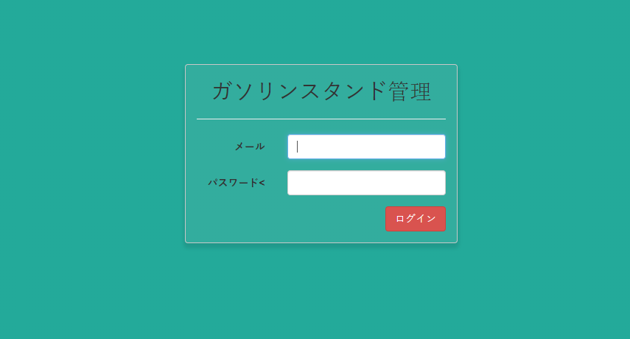
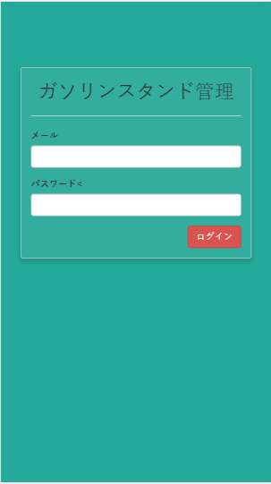

 |  |  |  | â

ログイン機能
 | ログインが成功する場合
 |  | PC |  |  | スマホ

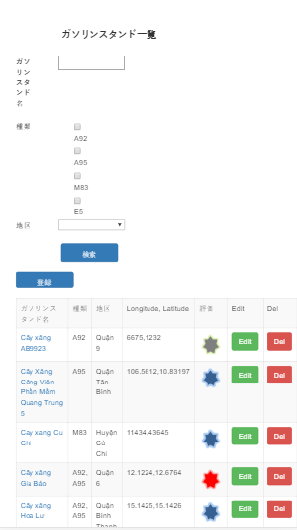
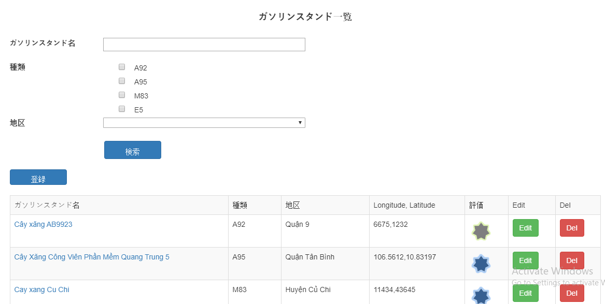

 | エラーがある場合
 |  | PC |  |  | スマホ

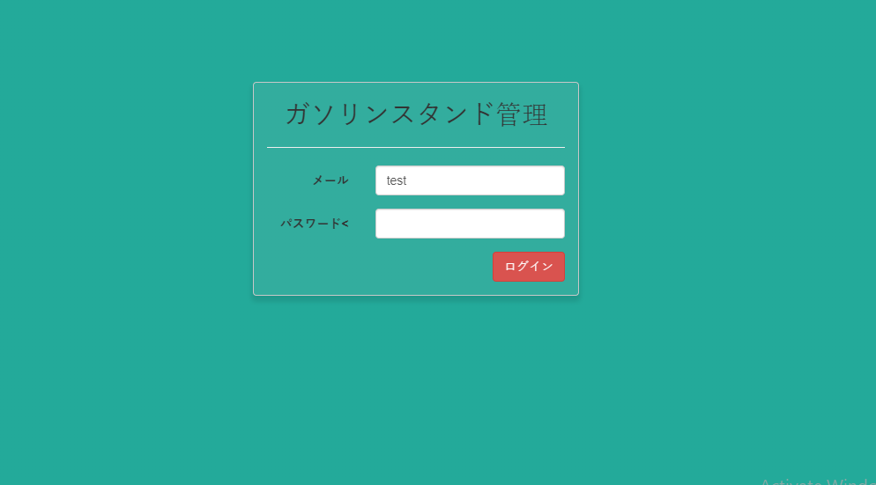
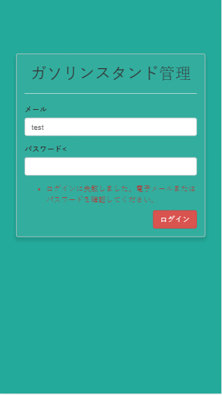

 |  |  | â

他の機能
 |  | PC |  |  | スマホ

